상품제안서
드리온 숏스트랩 15W 고속 맥세이프 5000mAh | 상품코드: F31093

 |  |  |  |  |  |  | 02-412-0044 | www.easy1.co.kr
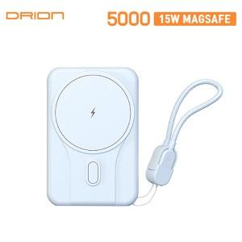

【상세/제작정보】 | ＊택배비별도 (1BOX 50개) 4000원(VAT별도)

【인쇄/포장옵션】 | 레이저, 풀칼라 / 포장지포장

【공급단가】 | 수량 | 50~ | 100~ | 300~ | 500~ | 1,000~
*VAT별도 | 단가 | 10,930원 | 10,760원 | 10,500원 | 10,230원 | 10,060원

【상품 URL】 | https://dev.easy1.co.kr:443/src/goods_detail.php?gdno=31093

